상품관련 테이블 일단 최종
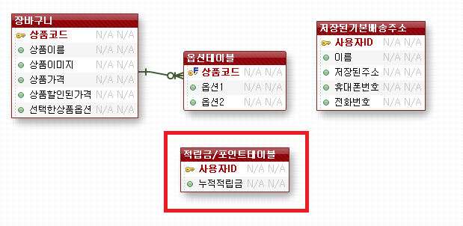
 |  | 상품테이블 시퀀스 |  |  |  | 상품상세 시퀀스 |  |  |  | 옵션 시퀀스
 |  | 상품테이블 |  |  |  | 상품상세테이블 |  |  |  | 옵션테이블
PK |  | 상품코드(카테고리 9자리 + 시퀀스4) | varchar2 (13 char) | PK |  | 상품상세코드 | varchar2 (5) | PK |  | 옵션코드 | varchar2 (5)
 | NN | 상품명 | varchar2 (20 char) | FK | NN | 상품코드(FK) | varchar2 (13 char) | FK | NN | 상품코드(FK) | varchar2 (13 char)
 | NN | 판매가 | number (7) |  |  | 모델명 | varchar2 (20 char) |  | NN | 옵션명 | varchar2 (20 char)
 | NN | 소비자가 | number (7) |  |  | 제조사 | varchar2 (20 char) |  | NN | 옵션가격 | number (7)
 | NN | 배송비 | varchar2 (20 char) |  |  | 브랜드 | varchar2 (20 char) |  | NN | 옵션재고 | number (4)
 | NN | 이미지등록(상세)500px * 500px | varchar2 (200 char) |  |  | 제조일자 | varchar2 (20 char)
 | NN | 이미지등록(목록)300px * 300px | varchar2 (200 char) |  |  | 유효기간 | varchar2 (20 char)
 | NN | 이미지등록(작은목록)100px * 100px | varchar2 (200 char) |  |  | 상품소재 | varchar2 (20 char)
 | NN | 이미지등록(축소)220px * 220px | varchar2 (200 char) |  |  | 상품 전체중량(kg) | varchar2 (20 char)
 | NN | 상품분류 번호(대) | number (3) |  |  | 상품부피(cm) | varchar2 (20 char)
 |  | 상품분류 번호(중) | number (3) |  |  | 원산지 | varchar2 (20 char)
 |  | 상품분류 번호(소) | number (3) |  |  | 검색어설정 | varchar2 (40 char)
 |  |  |  |  | NN | 상세내용 | varchar2 (1000 char)
 |  | 카테고리 시퀀스
 |  | 카테고리테이블
PK | 100부터 시작 | 카테고리번호 (시퀀스번호3자리) | number (3)
 | NN | 분류명 | varchar2 (50 char)
 | NN | 분류코드( 1대 , 2중, 3소) | varchar2 (1 char)

 |  | 최근본상품테이블
FK | NN | 회원 아이디 | varchar2 (12 char)
 |  | 상품코드 | varchar2 (1000 char)

